美术需求
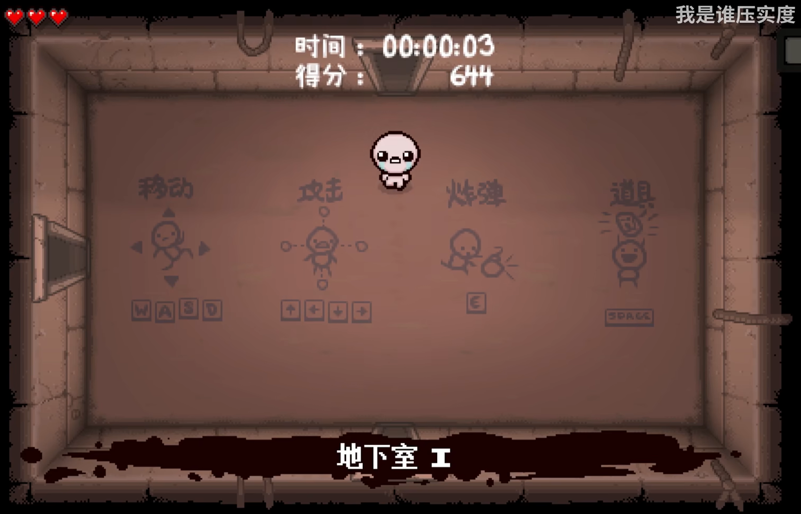
美术需求表 |  |  |  |  | 使用方式：0开头可以低模甚至公共素材，1开头是角色类，2开头是可抓取物
序号 | 素材名称 | 简单描述 | 更多补充
001 | 卧室贴图 |  | 几个房间还清注意一下视角：如同以撒的结合，虽然角色和家具是45俯视角，四周的墙体一定是完全俯视视角，即，可以看到墙上的东西
002 | 走廊贴图
003 | 客厅贴图
004 | 父母卧室贴图
005 | 餐厅贴图
006 | 门
007 | 墙上的开关
009 | 我的床 |  | 正常 | 渗血（不能靠近）
010 | 双人床
011 | 卧室桌子
012 | 床头柜
013 | 沙发
014 | 圣诞树 |  | 没布置 | 已布置
015 | 电视 |  | 开启 | 关闭 | 生成105
017 | 冰箱 |  | 打开 | 关闭 | 染血（染血时不能打开 | 躲藏
018 | 餐桌
019 | 洗手间贴图
020 | 洗手台 |  | 渗血 | 正常
021 | 马桶
022 | 纸条
100 | 主角 | 小女孩，画风可以参考以撒“抹大拉” | idle，run，hold等状态 | 静止四朝向 | 走路四朝向 | 互动四朝向 | 死亡动画（魂魄出窍）
101 | 秒杀邪祟 | 玩家在一个房间呆的太久会生成，直接秒杀玩家，可以自行设计，建议是木偶等形象 | 状态1生成 | 状态2爆炸
102 | 追击者 | 在玩家进入房间时如果房间没灯有概率生成，静止一秒钟后追击玩家，不会出房间 | 静止四朝向 | 走路四朝向 |  |  |  | 带着面具的黑化怨灵，可以模糊抽象一点（只需要左右朝向）
103 | 开门邪祟 | 在玩家进入房间时生成在玩家身边，此时玩家出房间就会闪现靠近，再出一次就会杀死玩家，计时后摧毁自身 | 生成 | 计时死亡 |  |  |  | 做没有面部特征，眼睛和嘴都是空洞的人形（只需要正面
104 | 木头人邪祟 | 检测玩家移动，玩家移动时若是被他看到就会杀死，计时自毁 | 生成（捂住眼睛 | 计时触发（睁眼 | 若玩家移动，爆炸杀死 | 若玩家未移动，计时死亡 |  | 用手捂住眼睛/松开捂住眼睛手的布娃娃，
105 | 电视邪祟 | 打开电视一定时间后生成，关电视消失 | 生成，逐渐变大 |  |  |  |  | 追击者，整个贴图改成故障描边就行
106 | 大邪祟 |  | 双方向移动追击 |  |  |  |  | 父母的古怪嵌合体，大嘴和喷枪，尽量抽象一点，可以用一团黑线代替身躯，同样只需要左右就可以
107 | 躲猫猫邪祟 |  |  |  |  |  |  | 用木头人邪祟的布娃娃改一下，这可以做一个微微的颤抖动画
201 | 手电筒 |  | 开启 | 关闭 | 特定方向照明 | 这个取消不要了
202 | 火鸡
203 | 圣经
204 | 面具
301 | 作业本

